手順
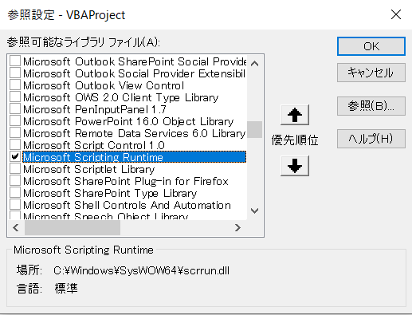
１）コマンドラインからcurlコマンドを実行するため下記の「ライブラリ ファイル」を参照必要です。
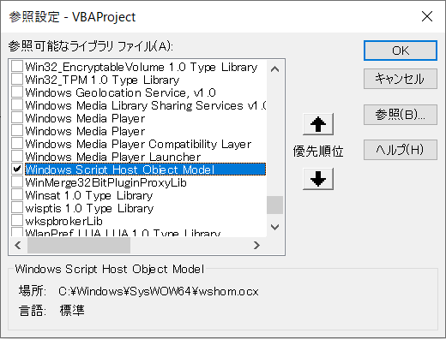

２）jsonを解析するため、vba-jsonをインポートする
 | url:https://github.com/VBA-tools/VBA-JSON
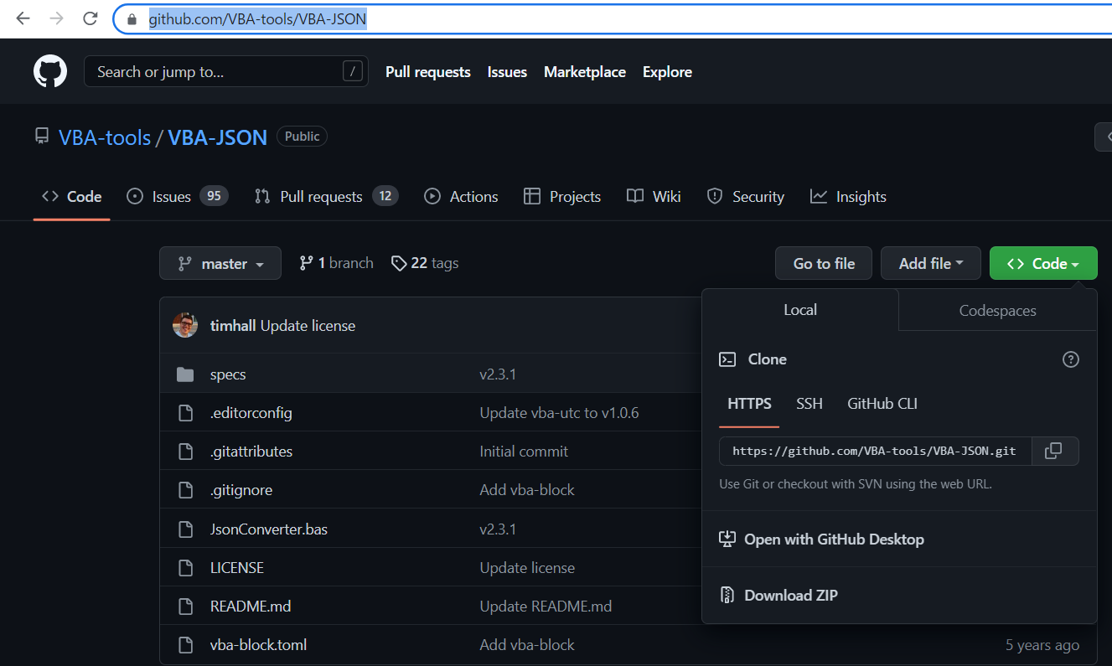

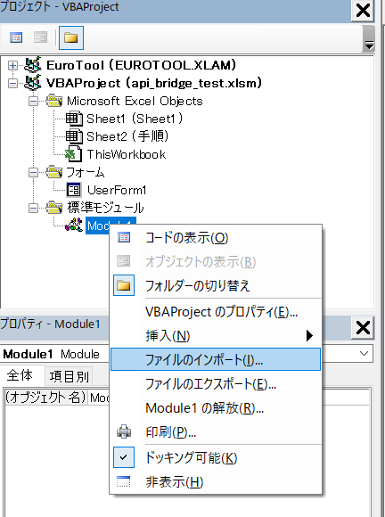

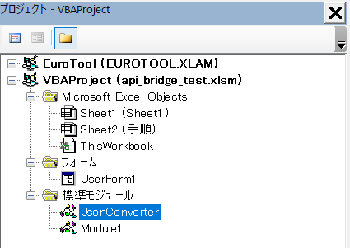

３）jsonファイルを解析するため下記の「ライブラリ ファイル」を参照必要です。

